HƯỚNG DẪN CÀI ĐẶT
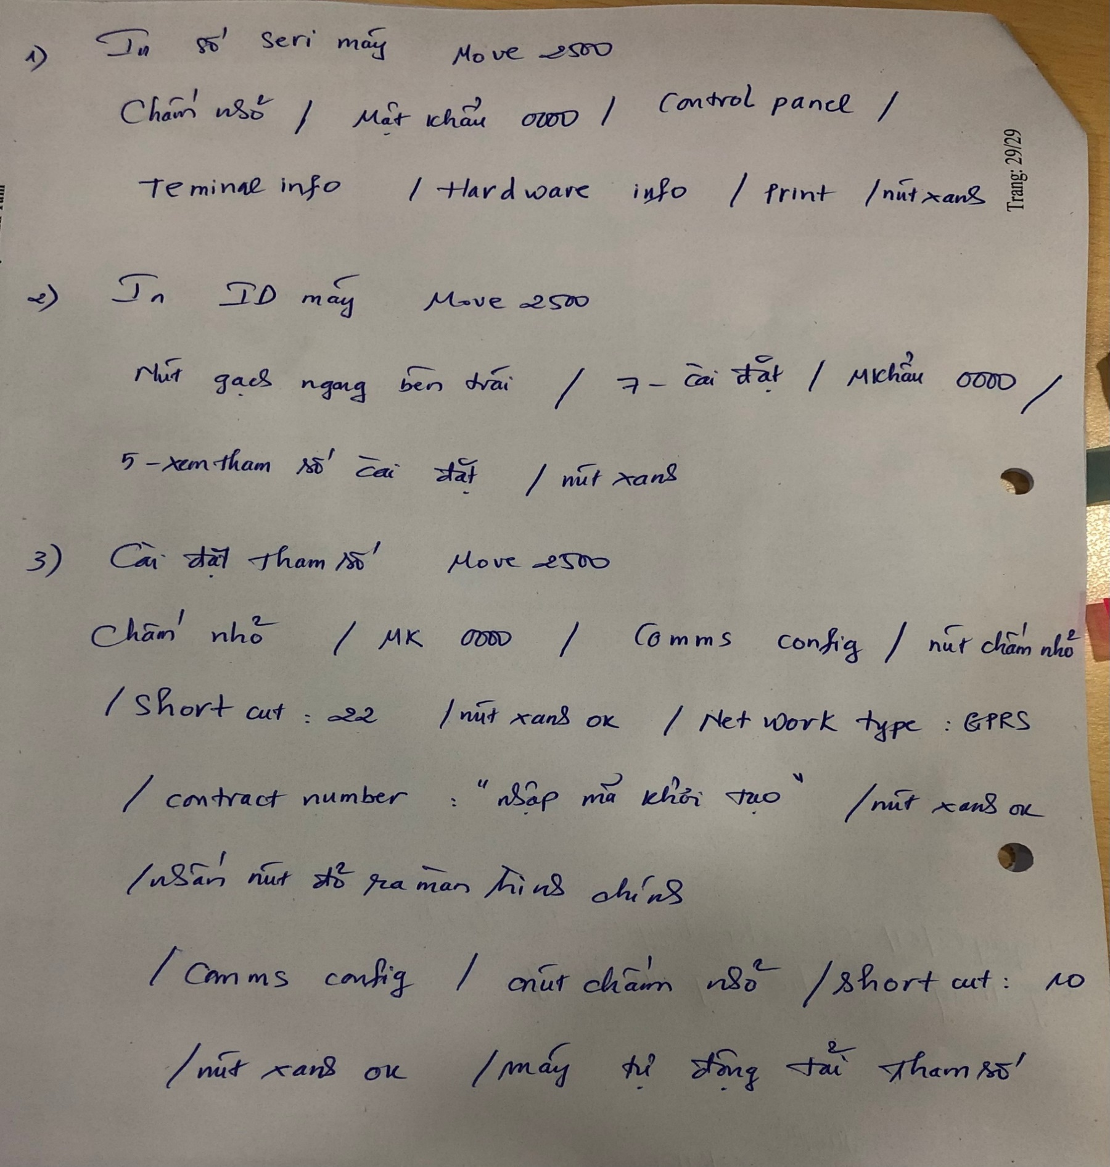
Hướng dẫn:
KHI THỰC HIỆN CHUYỂN ĐỔI THÔNG SỐ, LÀM THEO TRÌNH TỰ SAU:
+ Bước 1: thao tác in bill để lấy Số Serial máy
+ Bước 2: thao tác in bill để lấy Mã ID (trước khi chuyển đổi)
+ Bước 3: thao tác cài đặt lại thông số ID mới
+ Bước 4: thao tác in bill để lấy Mã ID (sau khi chuyển đổi)
+ Bước 5: chụp hình 3 bill trên và chụp hình số Serial sau khung máy (sau lưng máy pos) gửi về VP

* Cách lấy Serial: 1. PAX S90: Tắt máy, khi bật lên ấn liên tục nút menu sau đó chọn dòng print pos info 2. INGENICO IWL220: ấn dấu . Nhập mật khẩu 0000, chọn telium manager, chọn số 3 initlization, chọn số 1 parameter, kéo xuống dòng serial number ấn enter để ghi lại số serial number 3. MOVE/2500: Chấm nhỏ/mật khẩu/control pancel/teminal info/hardware/print * Cách lấy mã ID: 1. PAX S90: dùng phím func ấn số 11, nhấn mật khẩu 0000 (hoặc 000000, nhấn khi nào hết số 0) /ok 2. INGENICO IWL220: dấu gạch ngang trên cùng tay trái sau đó số 7, rồi số 8 3. MOVE/2500: Nhấn phím F1 (-) trên cùng bên trái, chọn mục 7 -> chọn mục 5 -> nhấn enter (xanh lá) -> Máy có hỏi pass là 0000 * Cách lấy sim máy POS: Tháo sim từ máy pos lắp vào điện thoại, vào chức năng tin nhắn soạn nội dung là mã máy pos gửi tới sdt cán bộ Hải 093.7761011 (mã máy pos có thể xem lại từ hóa đơn cũ dòng TID: 14100……, nếu không rõ vui lòng liên hệ số dt trên để biết thêm chi tiết)

HƯỚNG DẪN CÀI THÔNG SỐ POS: IWL220 B2. Cài đặt Identifier (Mã khởi tạo) cho POS: - Từ màn hình chờ của POS ấn phím “.”; nhập password Admin = 0000 - Chọn “0. Telium Manager” -> “3. Initialization” -> “1.Parameters” -> T.M.S. - Tại mục TMS ACCESS: • Với máy kết nối 3G/GPRS: chọn IP/GPRS • Với máy kết nối TCP/IP: chọn IP/Eth • Với máy kết nối Wifi: chọn IP/Eth • Nhập thông số: IP Address : 203.201.56.246; PORT: 20259; “TMS Indentifier”: thông tin mã khởi tao; Chọn Protect download = Off. Các thông số khác giữ nguyên. B3. Load tham số, ứng dụng qua Remote Load: - Từ màn hình chờ ấn phím “.”, nhập mật khẩu Quản trị -> “0. Telium Manager” -> “2. Evolution” -> “2. Remote Load”. - Màn hình hiện ra thông báo “Batch Empty”->Enter-> Màn hình hiện thông báo “Software Nr:” -> Enter; thiết bị sẽ bắt đầu tải tham số về. - Nếu tham số load thành công; POS sẽ tự khởi động lại và in ra thông số về Key. SDT liên hệ: Ms Tâm BIDV Minh Phụng: 0767810907
HƯỚNG DẪN CÀI THÔNG SỐ POS: S90 B2. Cập nhật tham số - Từ màn hình chờ, chọn Function -> nhấn số 0 -> nhập mật khẩu quản trị -> chọn loại hình kết nối tương ứng với thiết bị (TCP/IP; GPRS; Wifi). - Nhập các thông số như sau: ▪ IP: 203.201.056.249 ▪ Port: 5601 ▪ NII: 022 ▪ Mã khởi tạo để thực hiện cập nhật tham số (100568637)

HƯỚNG DẪN CÀI THÔNG SỐ POS: MOVE/2500 B1: Chọn chấm tròn to (màu trắng) -> Chọn 2 -> chọn 1 -> Chấm tròn nhỏ -> Nhập số 22 -> chọn mục (contract number) -> Nhập mã khởi tạo B2: Quay về màn hình (nút đỏ) -> chọn chấm tròn nhỏ -> nhập số 10 -> nhấn enter -> máy tự load thông số và khởi động lại

HƯỚNG DẪN MỞ NGUỒN/TẮT NGUỒN MÁY POS: MÁY IWL22: + Mở nguồn: nhấn giữ nút xanh + Tắt nguồn: nhấn "." và nút vàng cùng lúc MÁY S90: + Mở nguồn: nhấn giữ nút đỏ (chìm) phía bên tay trái góc trên + Tắt nguồn: nhấn giữ nút đỏ (chìm) phía bên tay trái góc trên MOVE/2500: + ...

Cài mở sóng sim máy pos S90: Từ màn hình chờ, chọn Function -> nhấn số 2 -> cài đặt Ghi chú: máy pos S90 dùng sim của bidv cấp có sẵn trong máy.

SDT liên hệ:
Ms Thiện BIDV Minh Phụng: 0935942569
Ms Hoa BIDV Minh Phụng: 0901376528
Ms Xuyên BIDV Minh Phụng: 0359630862

Cách kết nối Wifi máy pos Move/2500: Bấm phím dấu . bên cạnh phím màu xanh / Mật khẩu 0000 / Bấm tiếp .55 / Enter / Chọn Scan networks / Chọn wifi cần kết nối / nhập pass Wifi / hoàn thành + Trường hợp nếu máy pos đã lưu sẵn mật khẩu Wifi (máy báo pass bị sai), thực hiện như sau: Bấm phím dấu . bên cạnh phím màu xanh / Mật khẩu 0000 / Bấm tiếp .55 / Enter / Advanced options / Delete all / sau khi hoàn thành quay trở lại bước tiếp theo Chọn Scan networks

